测试方法说明
单机能case测试条件说明：

 | 条件：
 |  | 条件1 | log输出关闭，debug功能关闭※
 |  | 条件2 | 系统启动方式相同，每个机能不同的feature可以通过同一次启动进行数据测试， 不同机能需要重启进行相关测试及数据抓取。
 |  | 条件3 | 系统启动需要连接wifi，打开蓝牙，连接Canoe
 |  | 条件4 | 相关数据获取
 |  |  | ※如果系统默认打开Log，可以使用【setprop persist.log.tag S】尝试关闭android系统log

 | 步骤：
 |  | 步骤一：
 |  |  | 系统Acc on，启动后连接wifi，打开蓝牙。
 |  | 步骤二：
 |  |  | 系统重启，Acc off ==》 Acc on，将画面调整到系统home画面。
 |  | 步骤三:
 |  |  | 待系统稳定运行1分钟，保持home画面，开始测量【基准】数据（CPU、RAM、UFS）
 |  | 步骤四:
 |  |  | 测量CPU数据，使用 busybox 间隔N秒，抓取N组数据 测量内存数据，使用 dumpsys ，抓取1组数据
 |  | 步骤五:
 |  |  | 【基准】数据测试完毕后，保证不操作其他机能前提，调整到需要测试的场景进行相关测试
 |  | 步骤七:
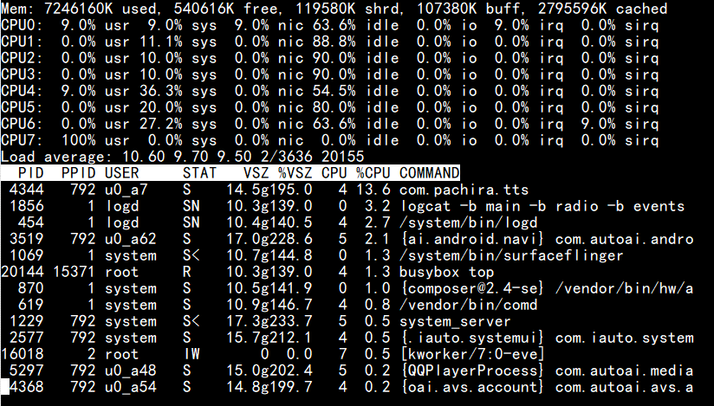
 |  |  | 统计测算： 1.DMIPS：场景数据DMIPS计算：通过case测试的DMIPS 与 【基准】数据测试的DMIPS减法处理，算出case 需要的DMIPS。 2.RAM：在内存数据中找到【Total PSS by process】 3.GPU：测量GPU数据，使用 cat，间隔N秒，抓取N组数据 4.UFS：确认ufs使用数据
 |  |  | ※N暂定为20

 | ※DMIPS（CPU） | 测试条件： | 单功能操作过程中，持续N秒
 |  |  | CPU的频率是变化的，8155芯片需要修改CPU的属性： echo performance > /sys/devices/system/cpu/cpu0/cpufreq/scaling_governor echo performance > /sys/devices/system/cpu/cpu4/cpufreq/scaling_governor echo performance > /sys/devices/system/cpu/cpu7/cpufreq/scaling_governor
 |  | 各项目通用 | busybox top -n 15 -d 1
 |  |  | 执行后，按【1】显示所有核的信息；加算所有核idle总和； 具体内容参见→

 | ※GPU | 测试条件： | 单功能操作过程中，持续N秒
 |  | Lexus/T2 | cat /sys/class/kgsl/kgsl-3d0/gpu_busy_percentage
 |  | T1 | cat /proc/pvr/status

 | ※RAM | 测试条件： | 单功能测试前/后各一次
 |  | 各项目通用 | dumpsys meminfo

 | ※UFS | 测试条件： | 测试开始之前/全部功能测试完成后各一次
 |  | 各项目通用 | df -h

 |  |  | 参考信息：如果想要不停的输出可以使用循环执行命令（while true; do 命令 ; sleep 1; done）
 |  |  | 例：
 |  |  | while true; do cat /sys/class/kgsl/kgsl-3d0/gpu_busy_percentage ; sleep 1; done

Worstcase测试方法：
 | 先参照【CPU_DDR_GPU Load(シーン含み)】中 K列【用意される環境】进行环境准备
 | 然后进行场景测试

